cover_PL
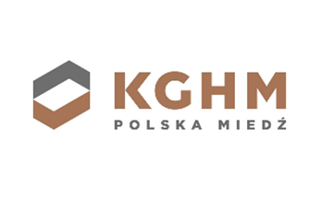

Dane dotyczące wyników w zakresie zrównoważonego rozwoju za rok 2023

Niniejszy arkusz danych przedstawia podsumowanie naszych wyników w zakresie zrównoważonego rozwoju, między innymi poprzez zastosowane wskaźniki ESRS.

O ile nie wskazano inaczej, zakres danych zawartych w niniejszym arkuszu obejmuje zarówno KGHM Polska Miedź S.A., jak i Grupę Kapitałową KGHM Polska Miedź S.A.

Więcej informacji można uzyskać na stronie:
Raporty finansowe | KGHM (PL)
Financial Reports | KGHM (EN)

Jeżeli mają Państwo dalsze pytania dotyczące danych z obszaru zrównoważonego rozwoju lub innych powiązanych ujawnień, prozimy o kontakt z:

Departament Relacji Inwestorskich
+48 76 74 78 280
+48 76 74 78 205
ir@kghm.com

Ostatnia aktualizacja: 23 kwietnia 2024 r.

Uwaga, w przypadku wystąpienia różnic w treści między niniejszym Excelem a opublikowanym Oświadczeniem niefinansowym, obowiązującą treścią pozostaje Oświadczenie opublikowane w ramach raportu rocznego (format xhtml).

Prawidłowe wyświetlanie tekstu w komórkach w poziomie powiększenia równym 100%.

